List1
Příloha č. 4 - specifikace plnění VZ - čistící, úklidové prostředky, drogistické a jiné zboží - ÚKZÚZ Olomouc, Oddělení majetkové správy, Šlechtitelů 23, Olomouc, PSČ 779 00
Popis zboží VZ 1/2020 ÚKZÚZ OdMS Olomouc | obrázek + množství | ks/bal | cena za ks bez DPH | cena za ks s DPH | Cena celkem bez DPH | Cena celkem s DPH
1) Hadr univerzální PETR PROFI 150g/cm 35 x 40 cm, ZELENÁ BARVA NE LEVNĚJŠÍ VARIANTA !!!!!!!!!! | 6 | ks | 0.00 Kč | 0.00 Kč | 0.00 Kč | 0.00 Kč
2) Hadr univerzální PETR PROFI 150g/cm 35 x 40 cm, ŽLUTÁ BARVA NE LEVNĚJŠÍ VARIANTA !!!!!!!!!! | 6 | ks | 0.00 Kč | 0.00 Kč | 0.00 Kč | 0.00 Kč
3) Hadr univerzální PETR PROFI 150g/cm 35 x 40 cm, MODRÁ BARVA NE LEVNĚJŠÍ VARIANTA !!!!!!!!!! | 6 | ks | 0.00 Kč | 0.00 Kč | 0.00 Kč | 0.00 Kč
4) Toaletní papír Mini Jumbo CELTEX Lux, (č. 20165) o průměru 19 cm, bílý, 2 vrstvý, 12 ks v balení. Měkký a pevný, bílý toaletní papír. (prosím žádné jiné náhradní řešení) počet uváděn v baleních po 12 kusech. | 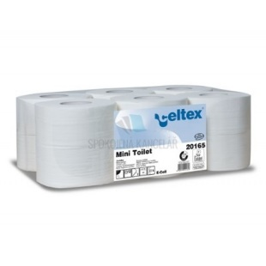 10 | bal | 0.00 Kč | 0.00 Kč | 0.00 Kč | 0.00 Kč
5) TORK 130034 Ručník "415" role 1vrstva bílá M2 /1role středové odvíjení zásobník typ M2, krabice po 6 kusech |  1 | bal | 0.00 Kč | 0.00 Kč | 0.00 Kč | 0.00 Kč
6) Sáčky do KOŠE 60 litrů - zatahovací, počet uváděn v rolích (v roli min 10 ks) | 15 | rolí | 0.00 Kč | 0.00 Kč | 0.00 Kč | 0.00 Kč
7) Hadr na podlahu VAFLE vysoká savost, rozměry cca 60x60 cm | 10 | ks | 0.00 Kč | 0.00 Kč | 0.00 Kč | 0.00 Kč

8) LENA květiny prostředek na mytí nádobí, balzám,dávkovač 500 g | 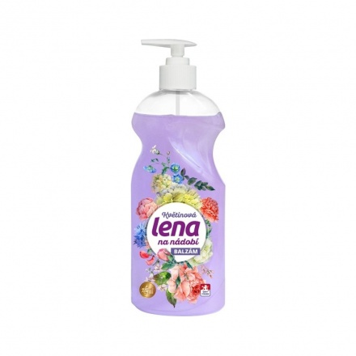 12 | ks | 0.00 Kč | 0.00 Kč | 0.00 Kč | 0.00 Kč
9) Larrin Nano Efekt kuchyně, 500 ml, rozprašovač | 3 | ks | 0.00 Kč | 0.00 Kč | 0.00 Kč | 0.00 Kč
10) Larrin Nano Efekt čistič koupelna, 500 ml, rozprašovač | 3 | ks | 0.00 Kč | 0.00 Kč | 0.00 Kč | 0.00 Kč
11) Larrin Nano Efekt čistič skel, zrcadel a obkladů 500 ml rozprašovač | 6 | ks | 0.00 Kč | 0.00 Kč | 0.00 Kč | 0.00 Kč
12) Domestos red power 750 ml | 6 | ks | 0.00 Kč | 0.00 Kč | 0.00 Kč | 0.00 Kč
13) Tekutý čisticí a dezinfekční prostředek s vůní jarních květin Domestos Pink Fresh 750 ml. | 6 | ks | 0.00 Kč | 0.00 Kč | 0.00 Kč | 0.00 Kč
14) Domestos - WC čistič, 750 ml., atlantic tekutý dezinfekční a čistící prostředek na toaleu. |  6 | ks | 0.00 Kč | 0.00 Kč | 0.00 Kč | 0.00 Kč
15) Houbičky na nádobí, velké, rovné. 5 kusů v balení | 10 | bal | 0.00 Kč | 0.00 Kč | 0.00 Kč | 0.00 Kč
16) Kbelík 10 l bez výlevky | 2 | ks | 0.00 Kč | 0.00 Kč | 0.00 Kč | 0.00 Kč
17) Kbelík 5 l bez výlevky | 2 | ks | 0.00 Kč | 0.00 Kč | 0.00 Kč | 0.00 Kč
18) Igelitové pevné odpadkové pytle 30 l, 15 ks v roli. Rozměr 50 X 60 CM LDPE NEZATAHOVACÍ | 1 | role | 0.00 Kč | 0.00 Kč | 0.00 Kč | 0.00 Kč
19) Dávkovač tekutého mýdla Aitana 0,9l Jofel Požadujeme pouze tento typ dávkovače tekutého mýdla ŽÁDNÝ JINÝ TYP MÝDLENKY NENABÍZEJTE. POUZE S TÍMTO TYPEM OTVÍRÁNÍ !!! | 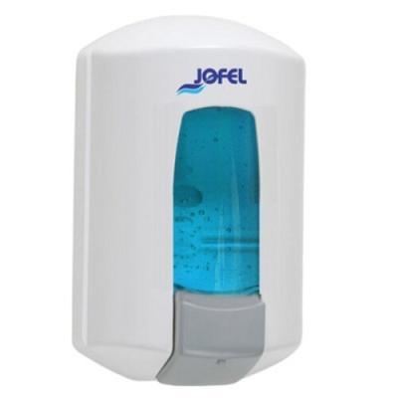 2 | ks | 0.00 Kč | 0.00 Kč | 0.00 Kč | 0.00 Kč
Celkem |  |  |  |  | 0.00 Kč | 0.00 Kč

